Lịch nghỉ phép
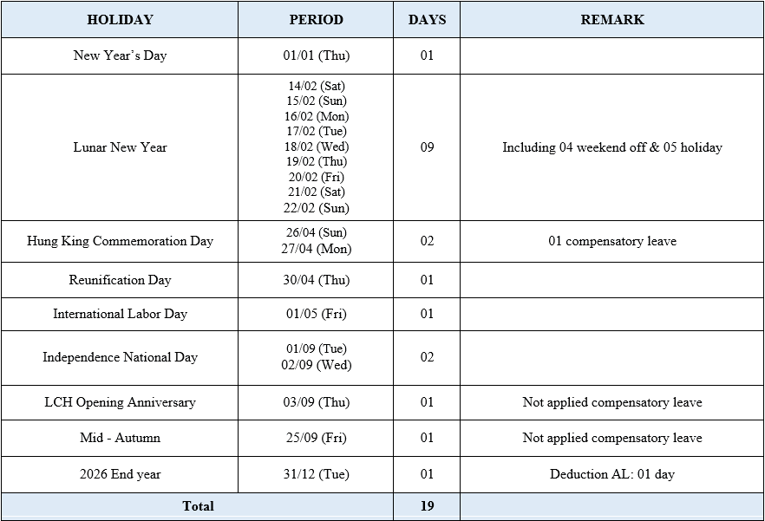

2026-11-24 | Nghỉ ngày văn hóa Việt Nam

